辅助-A~G数值
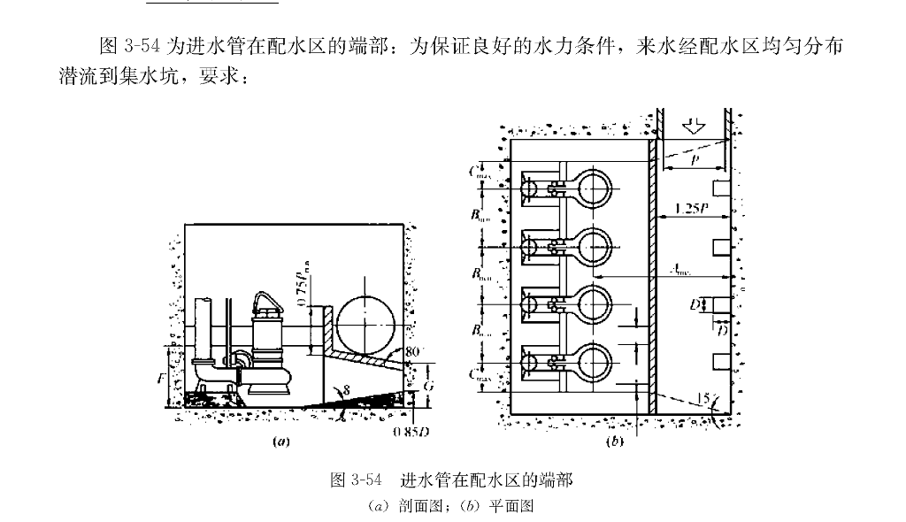
D |  |  |  | C |  |  | G |  |  | B |  |  | E、F |  |  | A
流量 |  | 20.193*X^0.5084 |  | 流量 |  | 33.132 *X^0.5007 | 流量 |  | 177.46*X^0.2734 | 流量 |  | 66.959*X^0.5023 | 流量 |  | 308.05*X^0.2753 | 流量 |  | 153.54*X^0.5049
L/s | 查图数据 | 公式计算数据 |  | L/s | 查图数据 | 公式计算数据 | L/s | 查图数据 | 公式计算数据 | L/s | 查图数据 | 公式计算数据 | L/s | 查图数据 | 公式计算数据 | L/s | 查图数据 | 公式计算数据
101.56 | 213.93 | 211.55 |  | 104.78 | 332.54 | 340.25 | 105.7 | 640.78 | 634.57 | 100 | 680 | 676.72 | 100 | 1100 | 1094.51 | 100 | 1508 | 1570.44
109.89 | 220.89 | 220.20 |  | 111.3 | 340.67 | 350.69 | 110.96 | 647.36 | 643.06 | 110 | 720 | 709.91 | 110 | 1130 | 1123.61 | 110 | 1660 | 1647.86
126.04 | 234.32 | 236.10 |  | 116.52 | 350.84 | 358.83 | 119.73 | 661.84 | 656.57 | 120 | 750 | 741.62 | 120 | 1145 | 1150.85 | 120 | 1735 | 1721.87
134.37 | 243.78 | 243.91 |  | 123.47 | 359.66 | 369.40 | 127.63 | 673.68 | 668.14 | 130 | 775 | 772.05 | 130 | 1175 | 1176.49 | 130 | 1800 | 1792.88
148.43 | 254.72 | 256.57 |  | 129.56 | 367.79 | 378.41 | 135.08 | 684.21 | 678.58 | 140 | 800 | 801.33 | 140 | 1200 | 1200.74 | 140 | 1870 | 1861.24
154.68 | 259.2 | 262.00 |  | 134.78 | 376.61 | 385.97 | 141.22 | 692.1 | 686.88 | 150 | 825 | 829.58 | 150 | 1230 | 1223.77 | 150 | 1940 | 1927.21
166.14 | 269.15 | 271.70 |  | 136.52 | 377.96 | 388.45 | 158.5 | 696.96 | 708.91 | 157 | 850 | 848.81 | 160 | 1245 | 1245.71 | 160 | 2000 | 1991.05
180.72 | 281.59 | 283.57 |  | 156.25 | 413.43 | 415.62 | 164 | 706.06 | 715.55 | 170 | 887 | 883.41 | 170 | 1265 | 1266.67 | 170 | 2080 | 2052.93
192.18 | 291.04 | 292.58 |  | 161.87 | 422.38 | 423.04 | 169 | 712.12 | 721.45 | 180 | 917 | 909.14 | 180 | 1290 | 1286.76 | 180 | 2120 | 2113.04
201.04 | 298.5 | 299.36 |  | 171.25 | 438.05 | 435.14 | 176 | 725.75 | 729.50 | 190 | 938 | 934.17 | 190 | 1310 | 1306.06 | 190 | 2200 | 2171.52
207.27 | 303.62 | 304.04 |  | 182.5 | 455.97 | 449.22 | 180.5 | 731.81 | 734.55 | 197 | 950 | 951.30 | 200 | 1335 | 1324.63 | 200 | 2240 | 2228.49
214.54 | 307.24 | 309.41 |  | 193.12 | 472.76 | 462.13 | 186.5 | 740.9 | 741.15 | 220 | 1000 | 1005.56 | 220 | 1350 | 1359.85 | 220 | 2320 | 2338.36
226.36 | 315.94 | 317.97 |  | 199.37 | 483.95 | 469.56 | 192 | 748.48 | 747.06 | 240 | 1040 | 1050.48 | 240 | 1390 | 1392.81 | 240 | 2440 | 2443.38
245.45 | 329.71 | 331.33 |  | 211.5 | 492.13 | 483.65 | 197 | 754.54 | 752.33 | 260 | 1090 | 1093.58 | 260 | 1425 | 1423.85 | 260 | 2550 | 2544.14
262.72 | 342.75 | 342.98 |  | 226.54 | 512.35 | 500.57 | 198.5 | 756.06 | 753.89 | 280 | 1133 | 1135.05 | 280 | 1450 | 1453.19 | 280 | 2650 | 2641.14
280 | 354.34 | 354.27 |  | 242.47 | 529.21 | 517.90 | 260 | 803.63 | 811.62 | 300 | 1167 | 1175.08 | 300 | 1475 | 1481.06 | 300 | 2775 | 2734.77
297.27 | 365.94 | 365.22 |  | 262.83 | 550.56 | 539.24 | 271.66 | 816.36 | 821.42 | 320 | 1222 | 1213.80 | 320 | 1500 | 1507.61 | 320 | 2850 | 2825.35
383.87 | 410.16 | 415.91 |  | 281.41 | 570.78 | 558.00 | 286.66 | 836.36 | 833.57 | 340 | 1250 | 1251.33 | 340 | 1530 | 1532.98 | 340 | 2900 | 2913.17
390.96 | 428.81 | 419.80 |  | 298.23 | 592.13 | 574.45 | 298.33 | 847.27 | 842.72 | 360 | 1277 | 1287.77 | 360 | 1570 | 1557.30 | 360 | 3000 | 2998.46
398.7 | 444.06 | 424.00 |  | 309.73 | 603.37 | 585.44 | 313.33 | 861.81 | 854.10 | 380 | 1320 | 1323.23 | 380 | 1590 | 1580.65 | 380 | 3060 | 3081.44
409.37 | 430.55 | 429.73 |  | 315.04 | 610.11 | 590.44 | 302.53 | 848.21 | 845.95 | 400 | 1350 | 1357.76 | 400 | 1600 | 1603.13 | 400 | 3150 | 3162.29
423.43 | 437.03 | 437.18 |  | 339.04 | 612.98 | 612.55 | 326.58 | 864.28 | 863.82 | 430 | 1400 | 1407.99 | 430 | 1630 | 1635.37 | 420 | 3200 | 3241.16
439.06 | 445.37 | 445.31 |  | 365.71 | 636.36 | 636.22 | 345.56 | 876.78 | 877.27 | 450 | 1443 | 1440.51 | 450 | 1650 | 1655.96 | 450 | 3320 | 3356.05
459.37 | 455.55 | 455.66 |  | 384.76 | 655.84 | 652.61 | 359.49 | 887.5 | 886.80 | 500 | 1529 | 1518.80 | 500 | 1700 | 1704.70 | 500 | 3500 | 3539.42
479.68 | 467.59 | 465.80 |  | 398.73 | 667.53 | 664.37 | 373.41 | 896.42 | 896.06 | 550 | 1575 | 1593.28 | 550 | 1740 | 1750.02 | 550 | 3700 | 3713.90
495.31 | 476.85 | 473.45 |  | 382.53 | 655.6 | 650.71 | 384.81 | 905.35 | 903.46 | 600 | 1657 | 1664.46 | 600 | 1790 | 1792.45 | 600 | 3880 | 3880.70
523.43 | 491.66 | 486.93 |  | 401.58 | 673.83 | 666.74 | 396.2 | 914.28 | 910.69 | 625 | 1700 | 1698.95 | 625 | 1800 | 1812.70 | 630 | 4000 | 3977.49
534.37 | 498.14 | 492.08 |  | 426.98 | 689.25 | 687.53 | 414.28 | 925.42 | 921.87 | 650 | 1728 | 1732.75 | 650 | 1830 | 1832.38 | 650 | 4080 | 4040.75
561.53 | 503.61 | 504.64 |  | 447.61 | 710.28 | 703.97 | 426.98 | 928.81 | 929.51 | 700 | 1800 | 1798.46 | 700 | 1865 | 1870.15 | 700 | 4200 | 4194.80
585.71 | 510.84 | 515.57 |  | 468.25 | 721.49 | 720.04 | 446.03 | 937.28 | 940.67 | 750 | 1850 | 1861.88 | 750 | 1900 | 1906.01 | 750 | 4335 | 4343.50
598.9 | 520.48 | 521.44 |  | 484.12 | 736.91 | 732.16 | 457.14 | 945.76 | 947.02 | 800 | 1920 | 1923.23 | 800 | 1930 | 1940.18 | 800 | 4500 | 4487.37
623.07 | 531.32 | 532.04 |  | 495.23 | 742.52 | 740.52 | 469.84 | 952.54 | 954.14 | 850 | 1967 | 1982.70 | 850 | 1965 | 1972.83 | 850 | 4625 | 4626.85
653.84 | 546.98 | 545.24 |  | 530.43 | 759.89 | 766.42 | 482.53 | 961.01 | 961.12 | 900 | 2040 | 2040.45 | 900 | 2000 | 2004.12 | 900 | 4725 | 4762.32
689.01 | 563.85 | 559.96 |  | 554.34 | 774.72 | 783.53 | 495.23 | 967.79 | 967.97 | 950 | 2085 | 2096.62 | 950 | 2040 | 2034.18 | 950 | 4830 | 4894.12
700 | 568.67 | 564.48 |  | 593.47 | 809.34 | 810.75 | 572.44 | 1010.2 | 1007.08 | 1000 | 2140 | 2151.34 | 1000 | 2060 | 2063.10 | 1000 | 5000 | 5022.52
819.35 | 615.78 | 611.52 |  | 645.65 | 839.01 | 845.69 | 598.97 | 1018.36 | 1019.63 | 1100 | 2280 | 2256.84 | 1100 | 2120 | 2117.95 | 1100 | 5250 | 5270.12
845.16 | 622.36 | 621.24 |  | 680.43 | 867.03 | 868.21 | 623.46 | 1028.57 | 1030.86 | 1200 | 2360 | 2357.66 | 1200 | 2160 | 2169.30 | 1200 | 5500 | 5506.81
893.54 | 639.47 | 639.07 |  | 700 | 878.57 | 880.62 | 637.75 | 1040.81 | 1037.27 | 1300 | 2450 | 2454.39 | 1300 | 2240 | 2217.63 | 1300 | 5700 | 5733.92
932.25 | 655.26 | 653.00 |  | 747.05 | 909.25 | 909.77 | 650 | 1044.89 | 1042.68 | 1400 | 2550 | 2547.47 | 1400 | 2260 | 2263.34 | 1400 | 5900 | 5952.53
964.51 | 665.78 | 664.39 |  | 779.41 | 924.07 | 929.30 | 828.12 | 1097.29 | 1114.06 | 1500 | 2650 | 2637.30 | 1500 | 2300 | 2306.74 | 1500 | 6145 | 6163.54
993.54 | 677.63 | 674.48 |  | 805.88 | 940.74 | 944.97 | 859.37 | 1118.91 | 1125.40 | 1600 | 2750 | 2724.20 | 1600 | 2360 | 2348.09 | 1600 | 6400 | 6367.69
1169.38 | 734.92 | 732.74 |  | 844.11 | 961.11 | 967.15 | 896.87 | 1124.32 | 1138.61 | 1700 | 2820 | 2808.43 | 1700 | 2400 | 2387.61 | 1700 | 6625 | 6565.61
1225.51 | 746.03 | 750.41 |  | 858.82 | 968.51 | 975.56 | 921.87 | 1143.24 | 1147.21 | 1800 | 2900 | 2890.23 | 1800 | 2440 | 2425.48 | 1800 | 6750 | 6757.85
1307.14 | 771.42 | 775.42 |  | 928.4 | 1006.12 | 1014.36 | 953.12 | 1156.75 | 1157.71 | 1900 | 2980 | 2969.80 | 1900 | 2460 | 2461.85 | 1900 | 7000 | 6944.87
1393.87 | 793.65 | 801.17 |  | 965.9 | 1022.44 | 1034.67 | 975 | 1164.86 | 1164.92 | 2000 | 3085 | 3047.31 | 2000 | 2500 | 2496.86 | 2000 | 7250 | 7127.08
1470.4 | 819.04 | 823.24 |  | 993.18 | 1036.73 | 1049.20 | 990.62 | 1172.97 | 1169.99
1546.93 | 838.09 | 844.75 |  | 1003.4 | 1044.89 | 1054.60 | 1435.29 | 1297.01 | 1294.82
1633.67 | 858.73 | 868.51 |  | 1239.02 | 1161.97 | 1172.07 | 1494.11 | 1305.97 | 1309.11
1684.69 | 876.19 | 882.19 |  | 1292.68 | 1181.69 | 1197.21 | 1552.94 | 1320.89 | 1323.01
2000 |  | 962.60 |  | 1321.95 | 1207.04 | 1210.71 | 1617.64 | 1338.8 | 1337.85
 |  |  |  | 1390.24 | 1238.02 | 1241.63 | 1682.35 | 1353.73 | 1352.28
 |  |  |  | 1439.02 | 1260.56 | 1263.26 | 1776.47 | 1374.62 | 1372.55
 |  |  |  | 1497.56 | 1285.91 | 1288.73 | 1829.41 | 1389.55 | 1383.62
 |  |  |  | 1565.85 | 1328.16 | 1317.83 | 1894.11 | 1407.46 | 1396.83
 |  |  |  | 1651.61 | 1349.27 | 1353.49 | 1947.05 | 1416.41 | 1407.40
 |  |  |  | 1722.58 | 1378.26 | 1382.30 | 1976.47 | 1425.37 | 1413.18
 |  |  |  | 1819.35 | 1421.73 | 1420.65
 |  |  |  | 1883.87 | 1444.92 | 1445.66
 |  |  |  | 1929.03 | 1468.11 | 1462.91
 |  |  |  | 1974.19 | 1488.4 | 1479.96

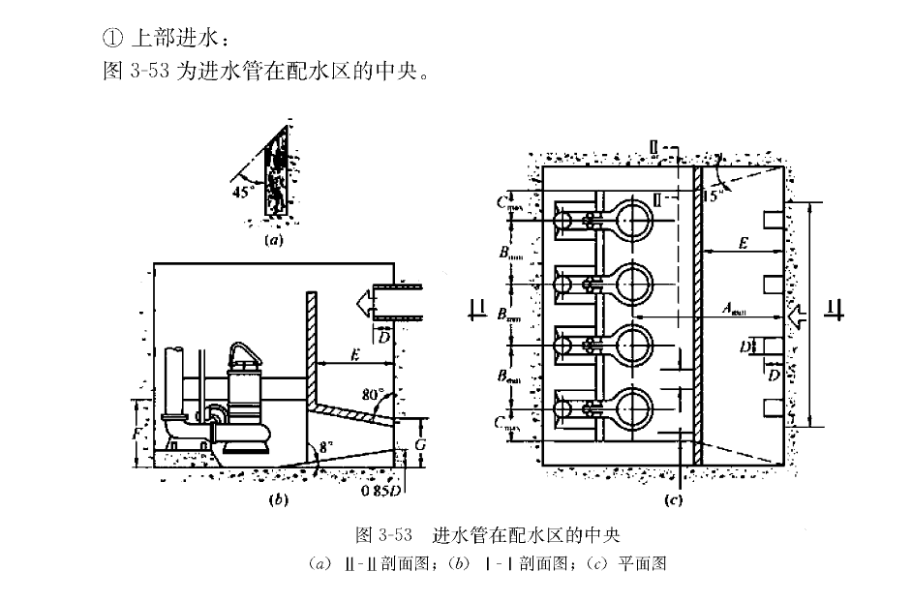
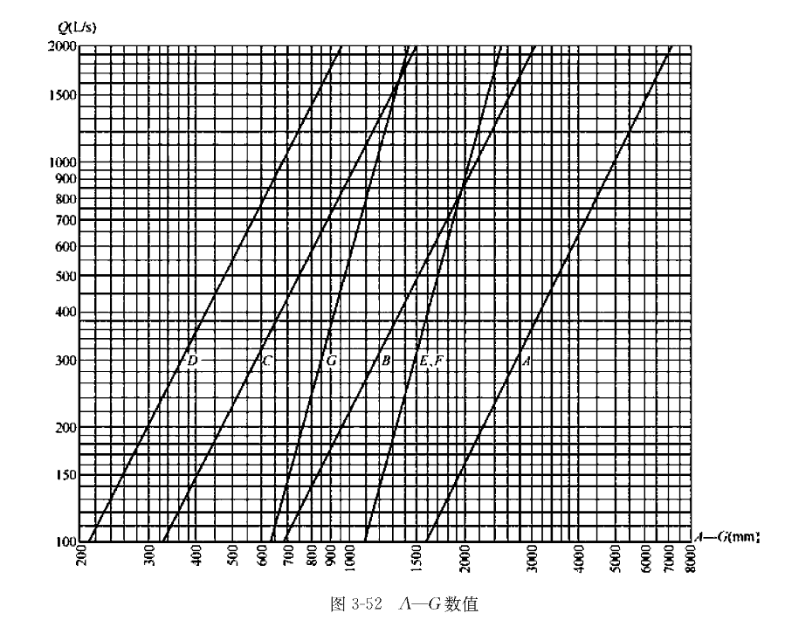

 | D |  | 20.193*X^0.5084
 | C |  | 33.132 *X^0.5007
 | G |  | 177.46*X^0.2734
 | B |  | 66.959*X^0.5023
 | E、F |  | 308.05*X^0.2753
 | A |  | 153.54*X^0.5049

基础数据1
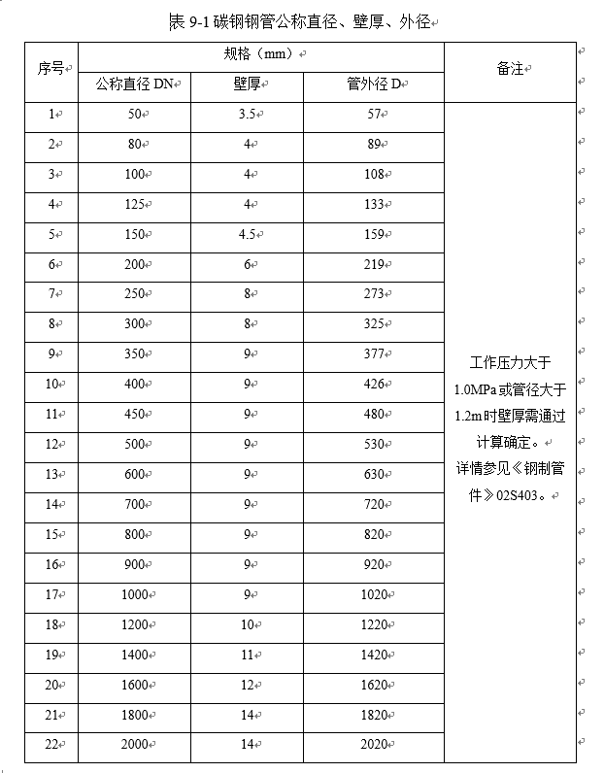
编号 | 规模（日流量） | m3/d | 10000 | 20000 | 30000 | 40000 | 50000 | 60000 | 70000 | 80000 | 90000 | 100000 | 110000 | 120000 | 130000 | 140000 | 150000 | 160000 | 170000 | 180000 | 190000 | 200000 |  |  | 新 | 平均流量（L/S） | 总变化系数Kz
 | 变化系数 | KZ | 1.88 | 1.78 | 1.70 | 1.62 | 1.58 | 1.56 | 1.54 | 1.51 | 1.50 | 1.50 | 1.50 | 1.50 | 1.50 | 1.50 | 1.50 | 1.50 | 1.50 | 1.50 | 1.50 | 1.50 |  |  |  | 5 | 2.7 | Q= | 70000 | m3/d
Qh | 均值流量（时流量） | m3/h | 416.7 | 833.3 | 1250.0 | 1666.7 | 2083.3 | 2500.0 | 2916.7 | 3333.3 | 3750.0 | 4166.7 | 4583.3 | 5000.0 | 5416.7 | 5833.3 | 6250.0 | 6666.7 | 7083.3 | 7500.0 | 7916.7 | 8333.3 |  |  |  | 15 | 2.4 | Q= | 810.185 | L/S
 | 均值流量（秒流量） | L/S | 115.7 | 231.5 | 347.2 | 463.0 | 578.7 | 694.4 | 810.2 | 925.9 | 1041.7 | 1157.4 | 1273.1 | 1388.9 | 1504.6 | 1620.4 | 1736.1 | 1851.9 | 1967.6 | 2083.3 | 2199.1 | 2314.8 |  |  |  | 40 | 2.1 | Kz= | 1.54
Qz | 高日高时流量 | m3/h | 783.3 | 1483.3 | 2125.0 | 2700.0 | 3291.7 | 3900.0 | 4491.7 | 5033.3 | 5625.0 | 6250.0 | 6875.0 | 7500.0 | 8125.0 | 8750.0 | 9375.0 | 10000.0 | 10625.0 | 11250.0 | 11875.0 | 12500.0 |  |  |  | 70 | 2
 |  |  |  |  |  |  |  |  |  |  |  |  |  |  |  |  |  |  |  |  |  |  |  |  |  | 100 | 1.9
n1 | 水泵运行数量 | n1 | 3 | 3 | 3 | 3 | 3 | 4 | 4 | 4 | 4 | 4 | 5 | 5 | 5 | 5 | 5 | 5 | 5 | 5 | 5 | 5 |  |  |  | 200 | 1.8
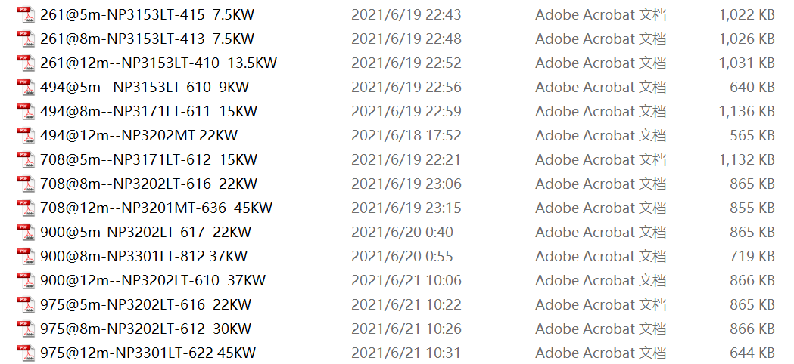
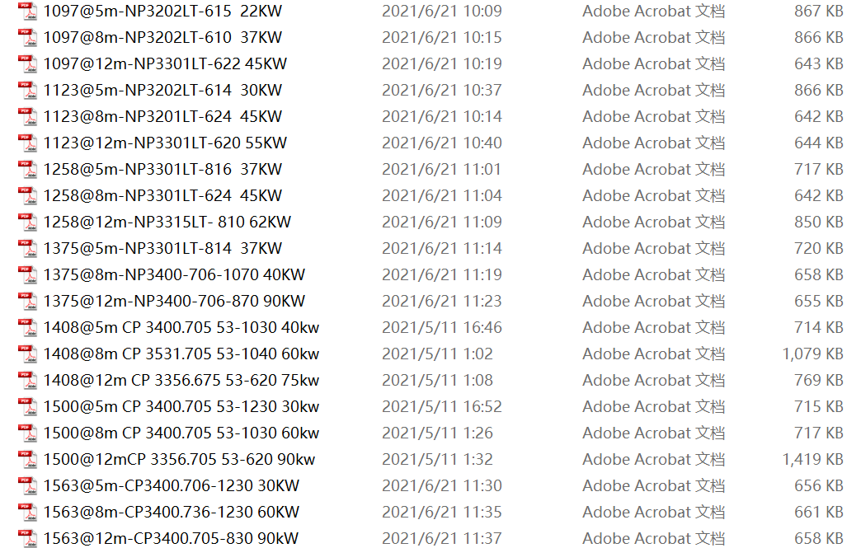
n2 | 水泵备用数量 | n2 | 1 | 1 | 1 | 1 | 1 | 1 | 1 | 1 | 1 | 1 | 2 | 2 | 2 | 2 | 2 | 2 | 2 | 2 | 2 | 2 |  |  |  | 500 | 1.6
N | 水泵数量 | N | 4 | 4 | 4 | 4 | 4 | 5 | 5 | 5 | 5 | 5 | 7 | 7 | 7 | 7 | 7 | 7 | 7 | 7 | 7 | 7 |  |  |  | 1000 | 1.5
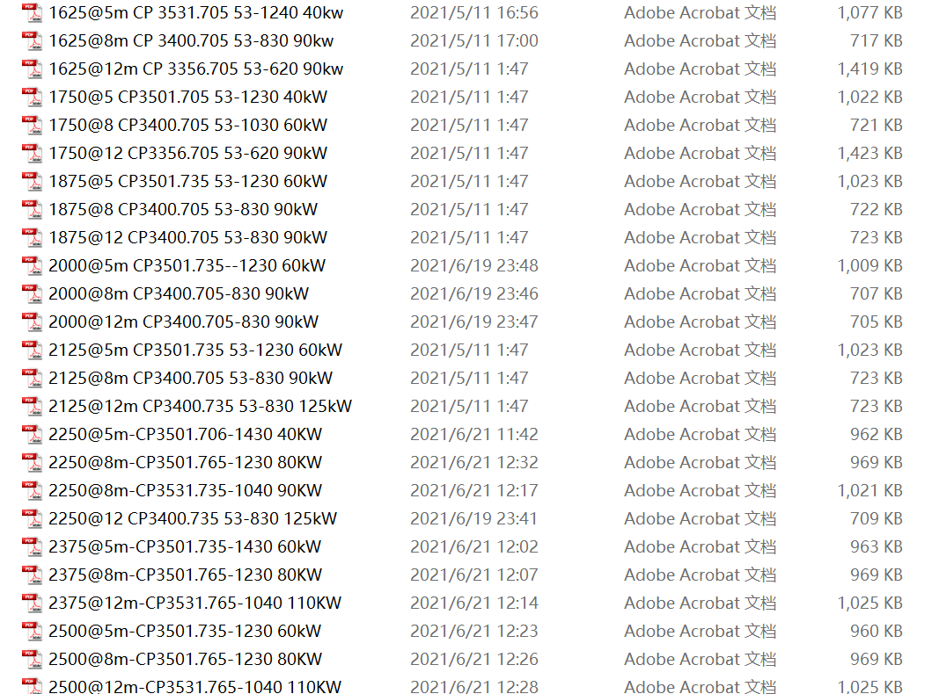
Q | 水泵流量 | m3/h | 261 | 494 | 708 | 900 | 1097 | 975 | 1123 | 1258 | 1406 | 1563 | 1375 | 1500 | 1625 | 1750 | 1875 | 2000 | 2125 | 2250 | 2375 | 2500
YC5 | 扬程5m | m | 5 | 5 | 5 | 5 | 5 | 5 | 5 | 5 | 5 | 5 | 5 | 5 | 5 | 5 | 5 | 5 | 5 | 5 | 5 | 5
YC8 | 扬程8m | m | 8 | 8 | 8 | 8 | 8 | 8 | 8 | 8 | 8 | 8 | 8 | 8 | 8 | 8 | 8 | 8 | 8 | 8 | 8 | 8
YC12 | 扬程12m | m | 12 | 12 | 12 | 12 | 12 | 12 | 12 | 12 | 12 | 12 | 12 | 12 | 12 | 12 | 12 | 12 | 12 | 12 | 12 | 12
 | 估算对应轴功率 | kW | 4.9 | 9.3 | 13.4 | 17.0 | 20.7 | 18.4 | 21.2 | 23.8 | 26.6 | 29.5 | 26.0 | 28.4 | 30.7 | 33.1 | 35.4 | 37.8 | 40.2 | 42.5 | 44.9 | 47.3
 |  | kW | 7.9 | 15.0 | 21.4 | 27.2 | 33.2 | 29.5 | 34.0 | 38.1 | 42.5 | 47.3 | 41.6 | 45.4 | 49.2 | 52.9 | 56.7 | 60.5 | 64.3 | 68.1 | 71.8 | 75.6
 |  | kW | 11.8 | 22.4 | 32.1 | 40.8 | 49.8 | 44.2 | 50.9 | 57.1 | 63.8 | 70.9 | 62.4 | 68.1 | 73.7 | 79.4 | 85.1 | 90.7 | 96.4 | 102.1 | 107.8 | 113.4 | 功率 | 45
N5 | 电机功率5 | kW | 7.5 | 9.0 | 15.0 | 22.0 | 22.0 | 22.0 | 30.0 | 37.0 | 40.0 | 30.0 | 37.0 | 30.0 | 40.0 | 40.0 | 60.0 | 60.0 | 60.0 | 40.0 | 60.0 | 60.0 | 5 | 22
N8 | 电机功率8 | kW | 7.5 | 15.0 | 22.0 | 37.0 | 37.0 | 30.0 | 45.0 | 45.0 | 60.0 | 60.0 | 40.0 | 60.0 | 90.0 | 60.0 | 90.0 | 90.0 | 90.0 | 90.0 | 80.0 | 80.0 | 8 | 37
N12 | 电机功率12 | kW | 13.5 | 22.0 | 45.0 | 37.0 | 45.0 | 45.0 | 55.0 | 62.0 | 75.0 | 90.0 | 90.0 | 90.0 | 90.0 | 90.0 | 90.0 | 90.0 | 125.0 | 125.0 | 110.0 | 110.0 | 12 | 45
 | 闸门尺寸 | m | 0.466 | 0.642 | 0.768 | 0.866 | 0.956 | 1.041 | 1.117 | 1.182 | 1.250 | 1.318 | 1.382 | 1.443 | 1.502 | 1.559 | 1.614 | 1.667 | 1.718 | 1.768 | 1.816 | 1.863
Dz | 闸门尺寸取值 | m | 0.5 | 0.7 | 0.8 | 0.9 | 1.0 | 1.0 | 1.1 | 1.2 | 1.3 | 1.3 | 1.4 | 1.5 | 1.5 | 1.6 | 1.6 | 1.7 | 1.7 | 1.8 | 1.8 | 1.9
T | 电动葫芦起吊能力 | T | 1.0 | 1.0 | 2.0 | 2.0 | 2.0 | 3.0 | 3.0 | 3.0 | 3.0 | 3.0 | 5.0 | 5.0 | 5.0 | 5.0 | 5.0 | 5.0 | 5.0 | 5.0 | 5.0 | 5.0
Nc | 葫芦功率 | kW | 1.5+0.2 | 1.5+0.2 | 3+0.4 | 3+0.4 | 3+0.4 | 4.5+0.4 | 4.5+0.4 | 4.5+0.4 | 4.5+0.4 | 4.5+0.4 | 7.5+0.8 | 7.5+0.8 | 7.5+0.8 | 7.5+0.8 | 7.5+0.8 | 7.5+0.8 | 7.5+0.8 | 7.5+0.8 | 7.5+0.8 | 7.5+0.8
 | 进水管管径 | m
 | 水泵出水管径 | m | 0.28 | 0.38 | 0.48 | 0.54 | 0.59 | 0.54 | 0.58 | 0.61 | 0.64 | 0.68 | 0.64 | 0.67 | 0.69 | 0.72 | 0.74 | 0.77 | 0.79 | 0.81 | 0.84 | 0.86
Di | 管径 | m | 0.3 | 0.4 | 0.45 | 0.6 | 0.6 | 0.6 | 0.6 | 0.6 | 0.7 | 0.7 | 0.7 | 0.7 | 0.7 | 0.8 | 0.8 | 0.8 | 0.8 | 0.8 | 0.9 | 0.9 |  | 取值
 | 集水池有效池容 | m3 | 43.5 | 82.4 | 118.1 | 150.0 | 182.9 | 162.5 | 187.2 | 209.7 | 234.4 | 260.4 | 229.2 | 250.0 | 270.8 | 291.7 | 312.5 | 333.3 | 354.2 | 375.0 | 395.8 | 416.7
h1 | 集水池有效水深 | h1 | 1.2 | 1.2 | 1.2 | 1.2 | 1.2 | 1.2 | 1.2 | 1.2 | 1.2 | 1.2 | 1.2 | 1.2 | 1.2 | 1.2 | 1.2 | 1.2 | 1.2 | 1.2 | 1.2 | 1.2 |  | 1.5~2 | 1.2
h2 | 水泵保护液位 | h2 | 1.6 | 1.8 | 2 | 2 | 2 | 2 | 2 | 2.5 | 2.5 | 2.8 | 2.8 | 2.8 | 2.8 | 2.8 | 2.8 | 3 | 3 | 3 | 3 | 3
h3 | 集水池地面超高 | h3 | 0.3 | 0.3 | 0.3 | 0.3 | 0.3 | 0.3 | 0.3 | 0.3 | 0.3 | 0.3 | 0.3 | 0.3 | 0.3 | 0.3 | 0.3 | 0.3 | 0.3 | 0.3 | 0.3 | 0.3
 | 集水池高液位水深 | h4 | 7 | 7 | 7 | 7 | 7 | 7 | 7 | 7 | 7 | 7 | 7 | 7 | 7 | 7 | 7 | 7 | 7 | 7 | 7 | 7
h4 | 高液位水深 | h4 | "=输入"
H | 集水池深度 | H | 10.1 | 10.3 | 10.5 | 10.5 | 10.5 | 10.5 | 10.5 | 11 | 11 | 11.3 | 11.3 | 11.3 | 11.3 | 11.3 | 11.3 | 11.5 | 11.5 | 11.5 | 11.5 | 11.5
 | 集水池埋深 | m | 9.8 | 10 | 10.2 | 10.2 | 10.2 | 10.2 | 10.2 | 10.7 | 10.7 | 11 | 11 | 11 | 11 | 11 | 11 | 11.2 | 11.2 | 11.2 | 11.2 | 11.2
hc | 起吊高度 | m | 10.1 | 10.3 | 10.5 | 10.5 | 10.5 | 10.5 | 10.5 | 11 | 11 | 11.3 | 11.3 | 11.3 | 11.3 | 11.3 | 11.3 | 11.5 | 11.5 | 11.5 | 11.5 | 11.5
 | 集水池面积 | m2 | 36.3 | 68.7 | 98.4 | 125.0 | 152.4 | 135.4 | 156.0 | 174.8 | 195.3 | 217.0 | 191.0 | 208.3 | 225.7 | 243.1 | 260.4 | 277.8 | 295.1 | 312.5 | 329.9 | 347.2
 | 长宽比 |  | 1.8 | 1.8 | 1.8 | 1.8 | 1.8 | 1.8 | 1.8 | 1.8 | 1.8 | 1.8 | 1.8 | 1.8 | 1.8 | 1.8 | 1.8 | 1.8 | 1.8 | 1.8 | 1.8 | 1.8
B | 宽度 | m | 4.5 | 6.5 | 7.5 | 8.5 | 9.5 | 9.0 | 9.5 | 10.0 | 10.5 | 11.0 | 10.5 | 11.0 | 11.5 | 12.0 | 12.5 | 12.5 | 13.0 | 13.5 | 14.0 | 14.0
L | 长度 | m | 10.0 | 12.0 | 13.5 | 15.3 | 17.1 | 16.2 | 17.1 | 18.0 | 18.9 | 19.8 | 18.9 | 19.8 | 20.7 | 21.6 | 22.5 | 22.5 | 23.4 | 24.3 | 25.2 | 25.2
 | 水深 | m | 2.8 | 3.0 | 3.2 | 3.2 | 3.2 | 3.2 | 3.2 | 3.7 | 3.7 | 4.0 | 4.0 | 4.0 | 4.0 | 4.0 | 4.0 | 4.2 | 4.2 | 4.2 | 4.2 | 4.2
b | 配水渠宽度 | m | 1.0 | 1.0 | 1.0 | 1.0 | 1.2 | 1.4 | 1.6 | 1.9 | 2.1 | 2.3 | 1.7 | 1.9 | 2.0 | 2.2 | 2.3 | 2.5 | 2.6 | 2.8 | 2.9 | 3.1
 | 报警液位 | m | -6.1 | -6.1 | -6.1 | -6.1 | -6.1 | -6.1 | -6.1 | -6.1 | -6.1 | -6.1 | -6.1 | -6.1 | -6.1 | -6.1 | -6.1 | -6.1 | -6.1 | -6.1 | -6.1 | -6.1 | 启动备用泵
 | 高液位 | m | -6.7 | -6.7 | -6.7 | -6.7 | -6.7 | -6.7 | -6.7 | -6.7 | -6.7 | -6.7 | -6.7 | -6.7 | -6.7 | -6.7 | -6.7 | -6.7 | -6.7 | -6.7 | -6.7 | -6.7 | 启动备用泵 | 除备用泵外所有泵
 | 常液位 | m | -7.3 | -7.3 | -7.3 | -7.3 | -7.3 | -7.3 | -7.3 | -7.3 | -7.3 | -7.3 | -7.3 | -7.3 | -7.3 | -7.3 | -7.3 | -7.3 | -7.3 | -7.3 | -7.3 | -7.3 | 启动一台泵 | 均值流量启泵数量
 | 启泵液位 | m | -7.9 | -7.9 | -7.9 | -7.9 | -7.9 | -7.9 | -7.9 | -7.9 | -7.9 | -7.9 | -7.9 | -7.9 | -7.9 | -7.9 | -7.9 | -7.9 | -7.9 | -7.9 | -7.9 | -7.9 | 启动一台泵
 | 停泵液位 | m | -8.5 | -8.5 | -8.5 | -8.5 | -8.5 | -8.5 | -8.5 | -8.5 | -8.5 | -8.5 | -8.5 | -8.5 | -8.5 | -8.5 | -8.5 | -8.5 | -8.5 | -8.5 | -8.5 | -8.5 | 停泵
 |  | 台 | 1.6 | 1.7 | 1.8 | 1.9 | 1.9 | 2.6 | 2.6 | 2.6 | 2.7 | 2.7 | 3.3 | 3.3 | 3.3 | 3.3 | 3.3 | 3.3 | 3.3 | 3.3 | 3.3 | 3.3
 | 均值流量启泵数量 | 台 | 2.0 | 2.0 | 2.0 | 2.0 | 2.0 | 3.0 | 3.0 | 3.0 | 3.0 | 3.0 | 3.0 | 3.0 | 3.0 | 3.0 | 3.0 | 3.0 | 3.0 | 3.0 | 3.0 | 3.0
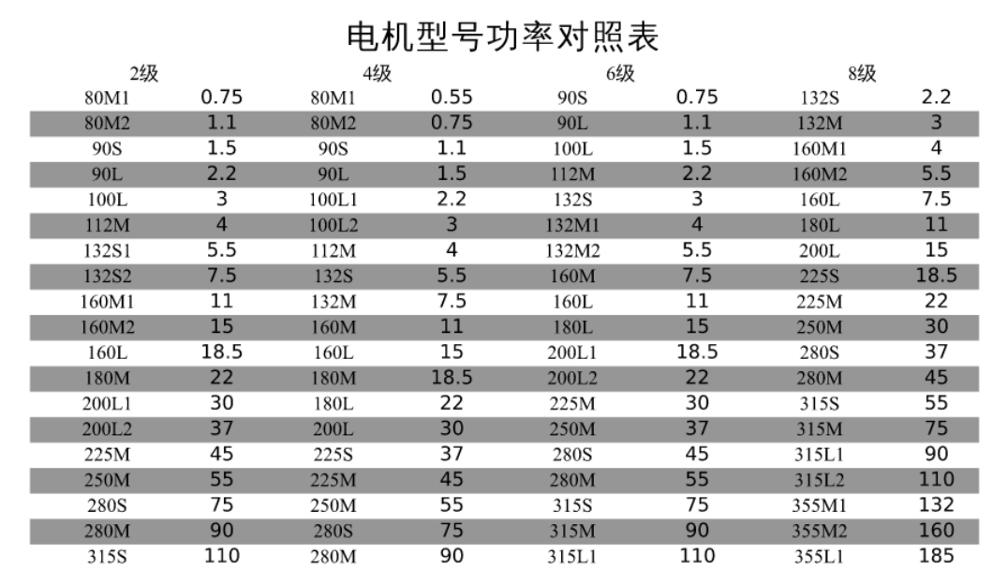
*b | 挡水水槽 | n | 1.5 | 1.5 | 1.5 | 1.7 | 1.9 | 2.0 | 2.1 | 2.2 | 2.3 | 2.4 | 2.5 | 2.6 | 2.7 | 2.8 | 2.9 | 3.0 | 3.1 | 3.2 | 3.3 | 3.4
h | 泵房梁底净高度 | m | 5.0 | 5.0 | 5.0 | 5.0 | 5.0 | 5.0 | 5.0 | 5.0 | 5.0 | 5.0 | 5.0 | 5.0 | 5.0 | 5.0 | 5.0 | 5.0 | 5.0 | 5.0 | 5.0 | 5.0
 | 地基处理
 | 支护方案

 | 电气配置

 | 仪表配置

 | 采暖配置
nk | 配水孔数量 | n | 4 | 4 | 4 | 4 | 4 | 5 | 5 | 5 | 5 | 5 | 7 | 7 | 7 | 7 | 7 | 7 | 7 | 7 | 7 | 7
 |  |  | 0.33 | 0.45 | 0.54 | 0.61 | 0.68 | 0.66 | 0.71 | 0.75 | 0.79 | 0.83 | 0.74 | 0.77 | 0.80 | 0.83 | 0.86 | 0.89 | 0.92 | 0.94 | 0.97 | 1.00
Dk | 配水孔尺寸 | m | 0.35 | 0.45 | 0.6 | 0.6 | 0.7 | 0.7 | 0.7 | 0.8 | 0.8 | 0.85 | 0.75 | 0.8 | 0.8 | 0.85 | 0.9 | 0.9 | 0.95 | 0.95 | 1 | 1
 | 泵位 | 台 | 3 | 3 | 4 | 4 | 4 | 5 | 5 | 5 | 5 | 5 | 7 | 7 | 7 | 7 | 7 | 7 | 7 | 7 | 7 | 7
nl | 左泵室泵位 | 台 | 2 | 2 | 2 | 2 | 2 | 2 | 2 | 2 | 2 | 2 | 3 | 3 | 3 | 3 | 3 | 3 | 3 | 3 | 3 | 3
nr | 右泵室泵位 | 台 | 1 | 1 | 2 | 2 | 2 | 3 | 3 | 3 | 3 | 3 | 4 | 4 | 4 | 4 | 4 | 4 | 4 | 4 | 4 | 4
Ll | 左泵室长度 | m | 6.4 | 7.7 | 6.5 | 7.4 | 8.3 | 6.3 | 6.6 | 7.0 | 7.4 | 7.7 | 7.8 | 8.2 | 8.6 | 9.0 | 9.4 | 9.4 | 9.8 | 10.2 | 10.5 | 10.5
Lr | 右泵室长度 | m | 3.2 | 3.9 | 6.5 | 7.4 | 8.3 | 9.4 | 10.0 | 10.5 | 11.0 | 11.6 | 10.5 | 11.0 | 11.5 | 12.0 | 12.5 | 12.5 | 13.0 | 13.5 | 14.1 | 14.1
b' | 隔墙宽度 | m | 0.4 | 0.4 | 0.5 | 0.5 | 0.5 | 0.5 | 0.5 | 0.5 | 0.5 | 0.5 | 0.6 | 0.6 | 0.6 | 0.6 | 0.6 | 0.6 | 0.6 | 0.6 | 0.6 | 0.6 | 需结构核算
ALARM | 报警液位 | m | -1*(H-h3-h4)+2.4
HIGH | 高液位 | m | -1*(H-h3-h4)+1.8
WORKING | 常液位 | m | -1*(H-h3-h4)+1.2
START | 启泵液位 | m | -1*(H-h3-h4)+0.6
CLOSE | 停泵液位 | m | -1*(H-h3-h4)
hf | 冻土深度 | m | 按实地
CL | 出水管道中心标高 | m | -1*(hf+0.5*Di)
 | 闸门数量 |  | 3 | 3 | 3 | 3 | 3 | 3 | 3 | 3 | 3 | 3 | 3 | 3 | 3 | 3 | 3 | 3 | 3 | 3 | 3 | 3
 | 变频器数量 |  | 3 | 3 | 2 | 2 | 2 | 2 | 2 | 2 | 2 | 2 | 3 | 3 | 3 | 3 | 3 | 3 | 3 | 3 | 3 | 3
 | 管径 | DN | 300 | 400 | 450 | 600 | 600 | 600 | 600 | 600 | 700 | 700 | 700 | 700 | 700 | 800 | 800 | 800 | 800 | 800 | 900 | 900
 | 管道及壁厚 | D | 325×8 | 426×9 | 480×9 | 630×9 | 630×9 | 630×9 | 630×9 | 630×9 | 720×9 | 720×9 | 720×9 | 720×9 | 720×9 | 820×9 | 820×9 | 820×9 | 820×9 | 820×9 | 920×9 | 920×9
□a×b | 顶部盖板尺寸 | a×b | 1.5×1 | 1.5×1 | 1.5×1.2 | 1.5×1.2 | 1.5×1.2 | 1.5×1.2 | 1.5×1.2 | 1.5×1.2 | 1.8×1.5 | 1.8×1.5 | 1.5×1.2 | 1.8×1.5 | 1.8×1.5 | 1.8×1.5 | 1.8×1.5 | 1.8×1.5 | 1.8×1.5 | 1.8×1.5 | 1.8×1.5 | 1.8×1.5
 |  |  | 278 |  | 800 |  |  |  |  | 950 | 1090 |  |  |  |  |  |  |  |  |  |  | 1365
 |  |  |  |  |  |  |  |  |  | 950 | 1165 |  |  |  |  |  |  |  |  |  |  | 1340
 |  |  | 544 |  | 800 |  |  |  |  | 965 | 1165 |  |  |  |  |  |  |  |  |  |  | 1340
f | 盖板洞口距离池壁 | f | 500 | 500 | 750 | 750 | 750 | 750 | 750 | 750 | 1150 | 1150 | 1150 | 1150 | 1150 | 1150 | 1150 | 1150 | 1150 | 1150 | 1150 | 1150

 | 长宽比调整 |  | 1.8 | 1.8 | 1.8 | 1.8 | 1.8 | 1.8 | 1.8 | 1.8 | 1.8 | 1.8 | 1.8 | 1.8 | 1.8 | 1.8 | 1.8 | 1.7 | 1.7 | 1.6 | 1.6 | 1.6
B | 宽度 | m | 4.5 | 6.2 | 7.4 | 8.3 | 9.2 | 8.7 | 9.3 | 9.9 | 10.4 | 11.0 | 10.3 | 10.8 | 11.2 | 11.6 | 12.0 | 12.4 | 12.8 | 13.2 | 13.5 | 13.9
L | 长度 | m | 10.0 | 12.0 | 13.3 | 15.0 | 16.6 | 15.6 | 16.8 | 17.7 | 18.8 | 19.8 | 18.5 | 19.4 | 20.2 | 20.9 | 21.7 | 21.1 | 21.8 | 21.1 | 21.7 | 22.2
 | 隔墙 |  | 0.5 | 0.5 | 0.5 | 0.5 | 0.5 | 0.5 | 0.5 | 0.5 | 0.5 | 0.5 | 0.5 | 0.5 | 0.5 | 0.5 | 0.5 | 0.5 | 0.5 | 0.5 | 0.5 | 0.5
 | 格栅宽度 |  | 2.4 | 2.4 | 2.4 | 2.8 | 3.2 | 3.6 | 5.1 | 5.7 | 5.7 | 6.3 |  | 6.9 | 7.8 | 7.8 | 8.6 | 8.6 | 9.4 | 9.4 | 9.4 | 9.4
 | 总宽度 |  | 7.4 | 9.1 | 10.3 | 11.6 | 12.9 | 12.8 | 14.9 | 16.1 | 16.6 | 17.8 | 10.8 | 18.2 | 19.5 | 19.9 | 21.1 | 21.5 | 22.7 | 23.1 | 23.4 | 23.8
 | 泵站长宽比 |  | 1.4 | 1.3 | 1.3 | 1.3 | 1.3 | 1.2 | 1.1 | 1.1 | 1.1 | 1.1 | 1.7 | 1.1 | 1.0 | 1.1 | 1.0 | 1.0 | 1.0 | 0.9 | 0.9 | 0.9
 | 水泵出口管径 |  | 200 | 200 | 250 | 300 | 300 | 300 | 300 | 350 | 400 | 400 | 350 | 350 | 350 | 350 | 400 | 400 | 400 | 400 | 500 | 500

